Hoja1
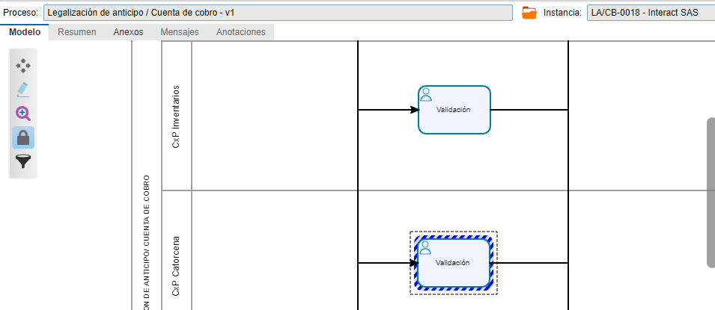
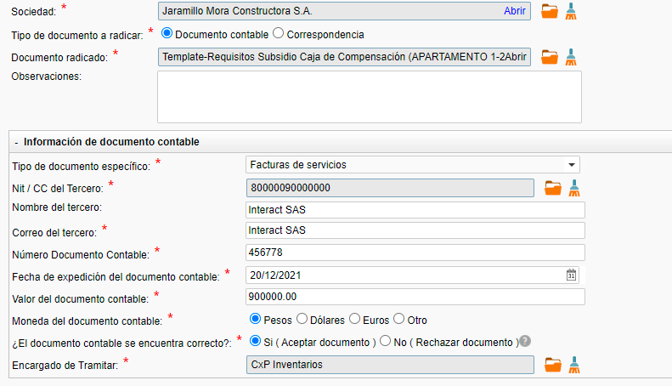
 | Realice una simulación con esta información, al llegar a contabilidad acepte el documento y chequee el item de tramitado por contabilidad pero se generó error

 |  | Corregido

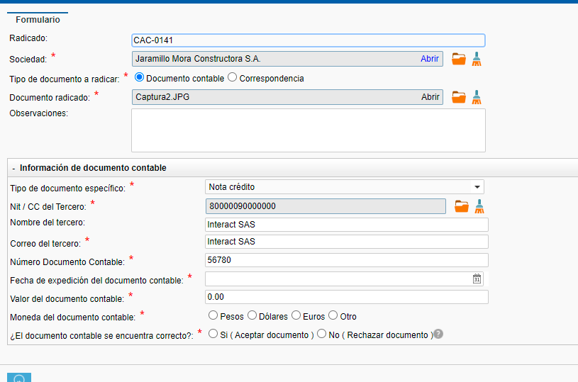
 | En nota crédito cuando le doy guardar y cerrar y vuelvo a abrir el formulario no estan saliendo los campos de responsable, ubicación, por favor ajustar la regla para que en el on enter también lea la información y salgan los atributos

 |  | Corregido

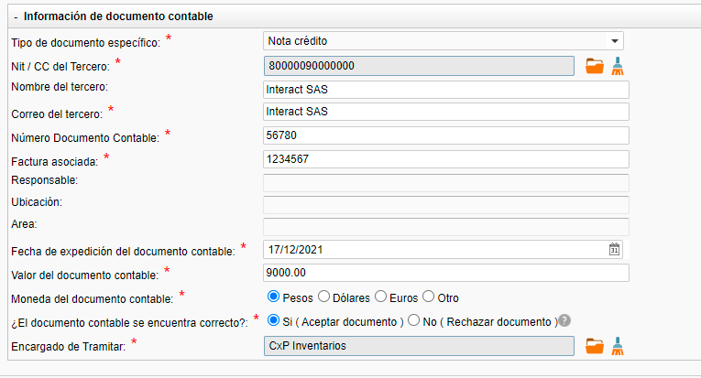
 | Cuando se tiene una nota crédito, donde la factura no ha sido radicada previamente, sale el item de quien es el encargado de tramitar, lo selecciono, pero en el subroceso se genera un error:

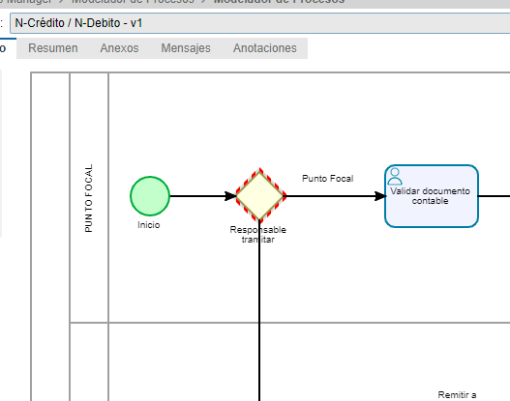

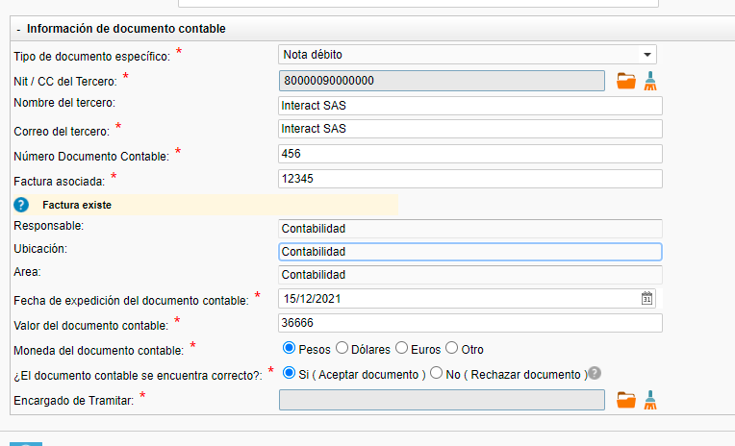
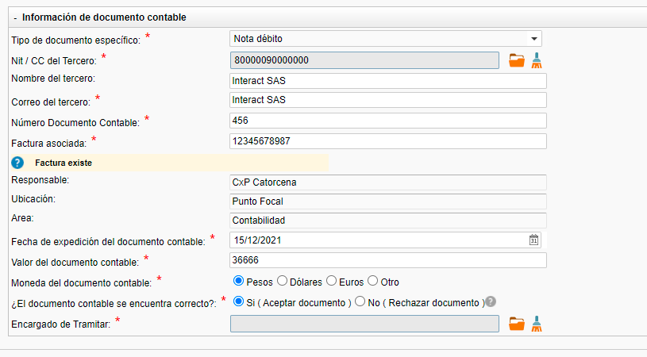
Para nota débito, cuando encuentra la factura, no debería identificar el grupo encargado de tramitar? No entendí porque hace la búsqueda pero igual solicita quien debe tramitar

 | Actualmente solo toma el responsable
 | y no permite seleccionar a quien debe enviarlo

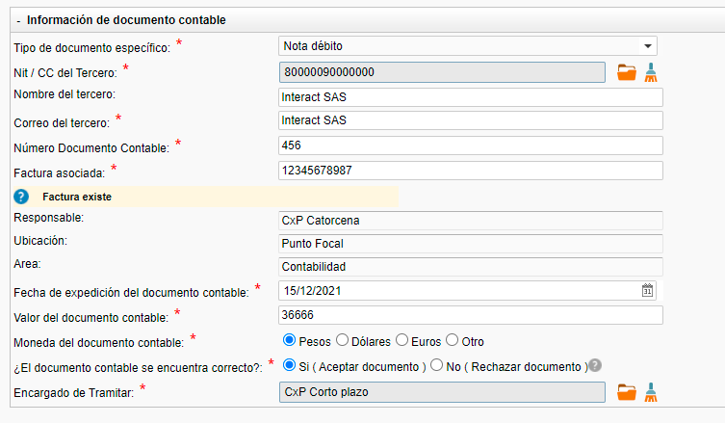
Realice la prueba seleccionando esta factura, dice que la tramita punto focal, y responsable sale CxP Catorcena, adicionalmente en encargado tramitar deje CxP Corto plazo pero en la instancia llega primero al punto focal y esta ok, pero despues llega a CxP largo plazo y este rol no estaba seleccionado en ninguna parte del proceso

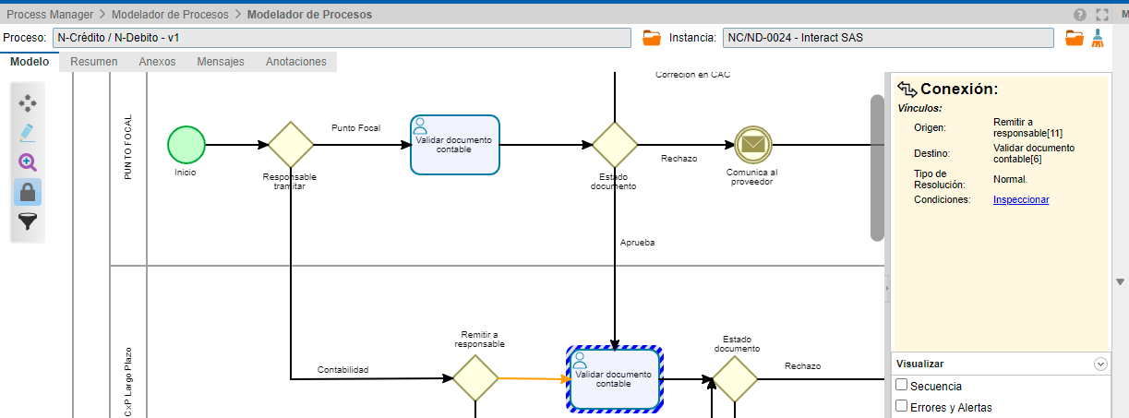

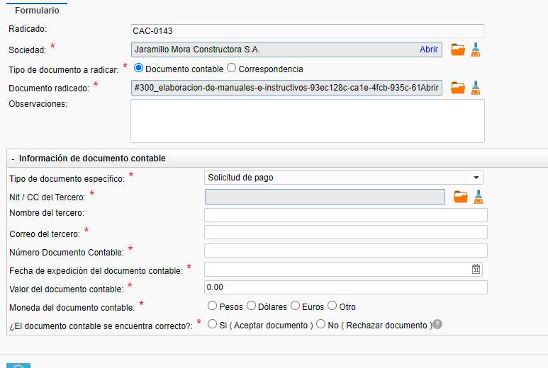
Para solicitud de pago, ajustar que el tercero sea información que se registre, es decir no con la búsqueda del componente

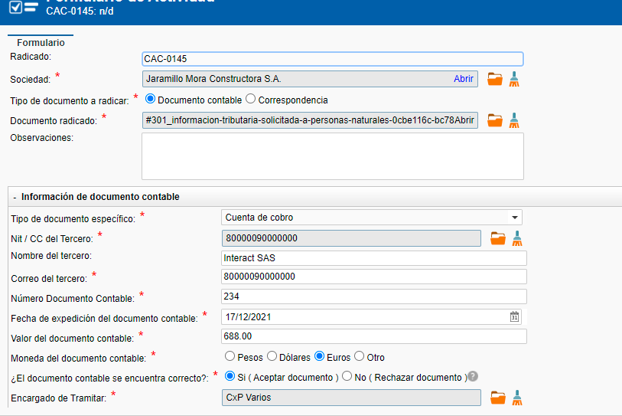

 | Estoy registrando la información que se visualiza, con encargado CxP Varios y cuando llega al subproceso, llega a CxP catorcena

